Sheet1
【员工上会补助统计单】

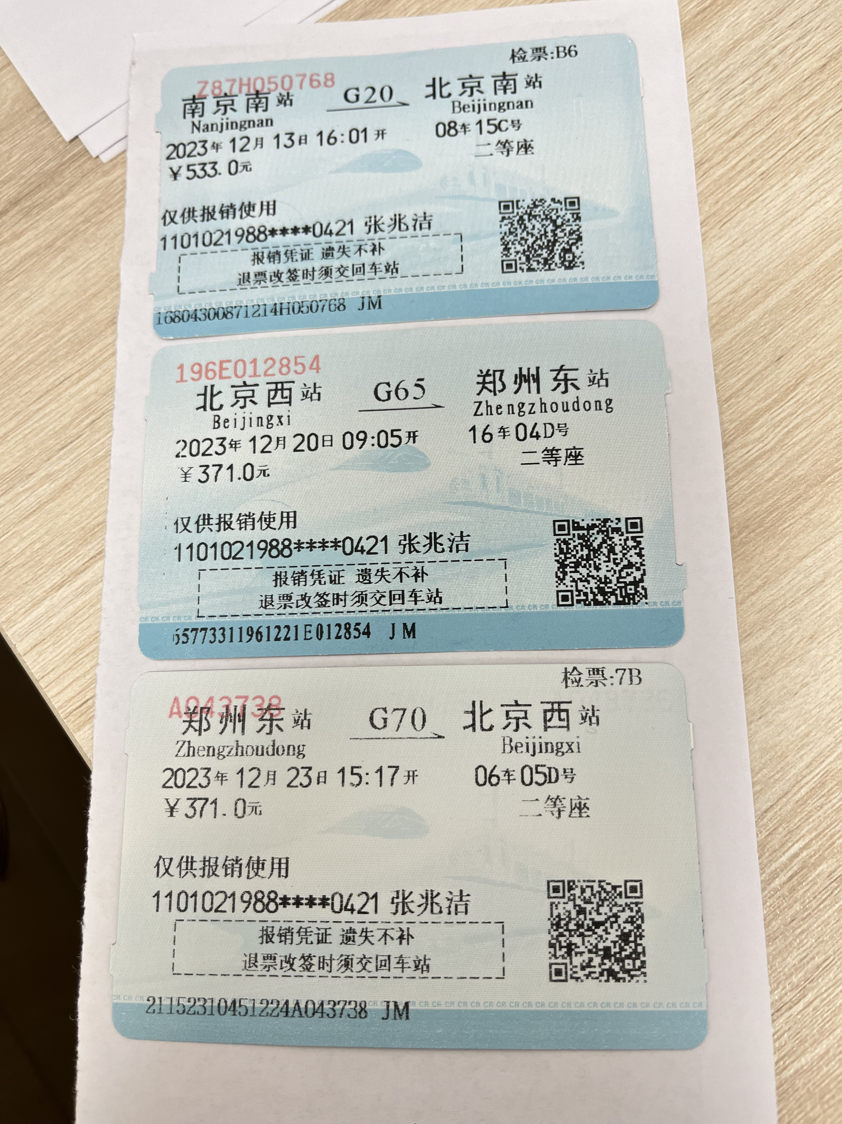
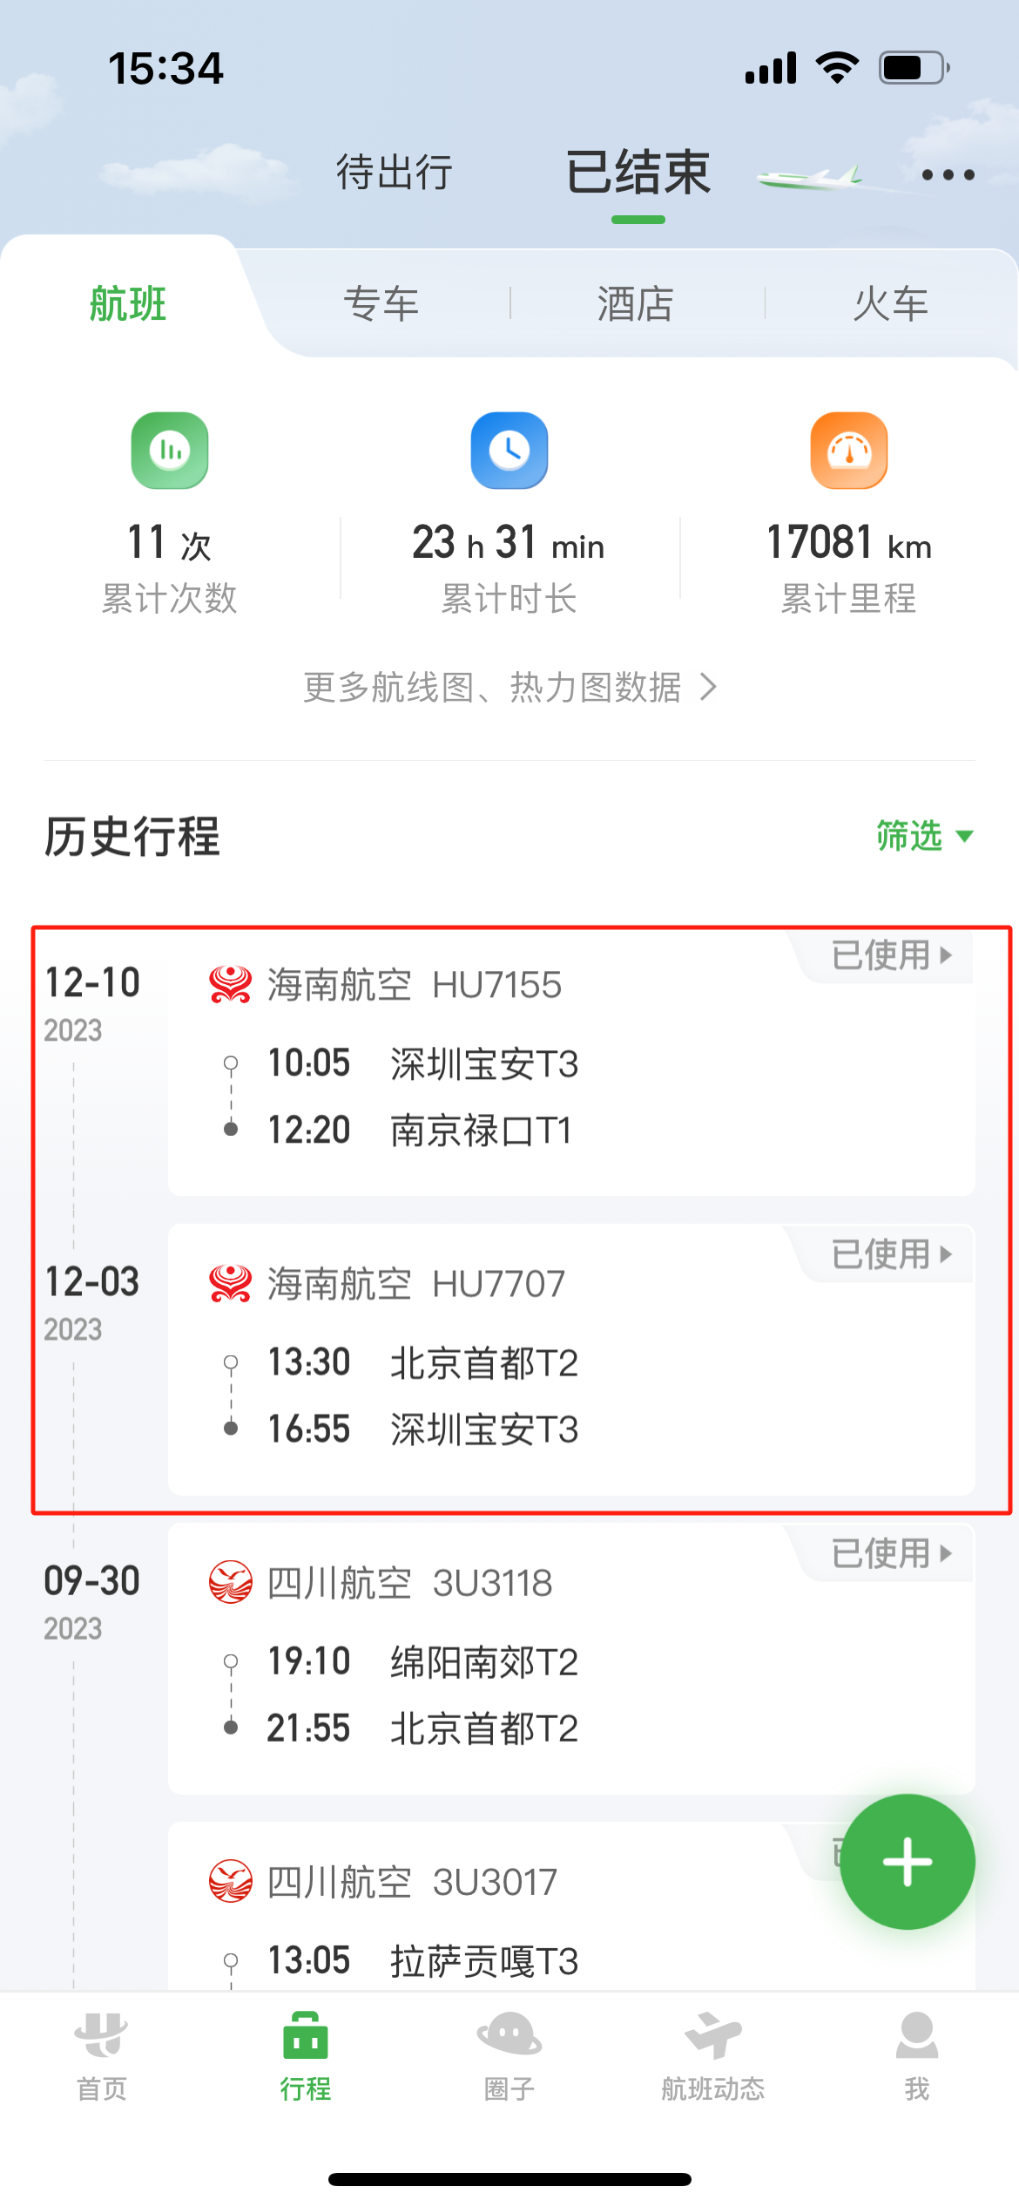
 |  | 姓名: |  | 张兆洁 |  | 职位: | 助理
 |  | 发生地: |  | 深圳，南京，郑州 |  | 部门: | 会奖6部
 |  | 发生日期: |  | 2023.12.3-2023.12.23 |  | 报销日期: | 2023.12.25
 |  |  |  |  |  | 团号: | HMEA-240109-HCB200

 |  | 出差城市 | 出差起止日期 |  | 每天金额 | 天数 | 合计 | 备注
 | 1 | 深圳 | 2023.12.3 |  | 200.00 | 1.00 | 200.00
 | 2 | 深圳 | 2023.12.4-2023.12.8 |  | 100.00 | 5.00 | 500.00
 | 3 | 深圳 |  | 2023.12.9-2023.12.10 | 200.00 | 2.00 | 400.00
 | 4 | 南京 |  | 2023.12.11-2023.12.13 | 100.00 | 3.00 | 300.00
 | 5 | 郑州 |  | 2023.12.20-2023.12.22 | 100.00 | 3.00 | 300.00
 | 6 | 郑州 |  | 2023.12.23 | 200.00 | 1.00 | 200.00
 | 合计 |  |  |  |  | 15.00 | 1900.00
 | 报销人: | 张兆洁 |  | 总监： | 合规: |  | 财务：

